Входные данные Булгаков
https://ithub.bulgakov.app/lessons/44953 |  |  |  |  |  |  | Задача о назначениях

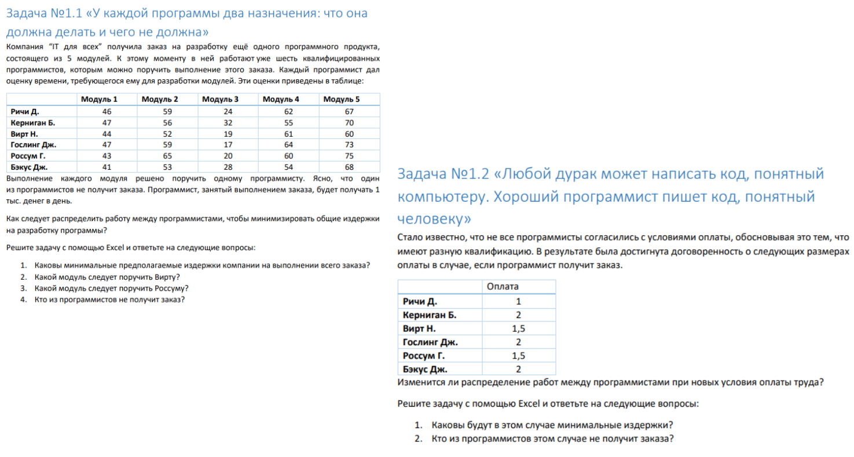

 | Матрица | Модуль 1 | Модуль 2 | Модуль 3 | Модуль 4 | Модуль 5
 | Ричи Д. | 46 | 59 | 24 | 62 | 67
 | Керниган Б. | 47 | 56 | 32 | 55 | 70
 | Вирт Н. | 44 | 52 | 19 | 61 | 60
 | Гослинг Дж. | 47 | 59 | 17 | 64 | 73
 | Россум Г. | 43 | 65 | 20 | 60 | 75

 | Назначения | Модуль 1 | Модуль 2 | Модуль 3 | Модуль 4 | Модуль 5
 | Ричи Д. |  |  |  |  |  | 0
 | Керниган Б. |  |  |  |  |  | 0
 | Вирт Н. |  |  |  |  |  | 0
 | Гослинг Дж. |  |  |  |  |  | 0
 | Россум Г. |  |  |  |  |  | 0
 |  | 0 | 0 | 0 | 0 | 0

 | Эффективность | 0

КТ 1.1
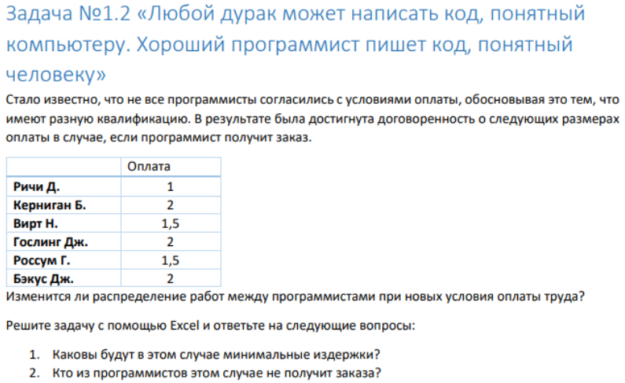
 |  |  |  |  |  | Задача о назначениях |  | https://ithub.bulgakov.app/lessons/44953
Матрица | Модуль 1 | Модуль 2 | Модуль 3 | Модуль 4 | Модуль 5 | Оценка требуемого времени на разработку модуля данная программистом.
Ричи Д. | 46 | 59 | 24 | 62 | 67 |  | Для удобства, считаю, что ед. измерения - дни.
Керниган Б. | 47 | 56 | 32 | 55 | 70
Вирт Н. | 44 | 52 | 19 | 61 | 60
Гослинг Дж. | 47 | 59 | 17 | 64 | 73
Россум Г. | 43 | 65 | 20 | 60 | 75
Бэкус Дж. | 41 | 53 | 28 | 54 | 68

Назначения | Модуль 1 | Модуль 2 | Модуль 3 | Модуль 4 | Модуль 5
Ричи Д. | 0 | 0 | 1 | 0 | 0 | 1
Керниган Б. | 0 | 1 | 0 | 0 | 0 | 1
Вирт Н. | 1 | 0 | 0 | 0 | 0 | 1
Гослинг Дж. | 0 | 0 | 0 | 0 | 0 | 0
Россум Г. | 0 | 0 | 0 | 1 | 0 | 1
Бэкус Дж. | 0 | 0 | 0 | 0 | 1 | 1
 | 1 | 1 | 1 | 1 | 1

Эффективность | 252 | Столько дней / тысяч нужно будет отдать за разработку программы

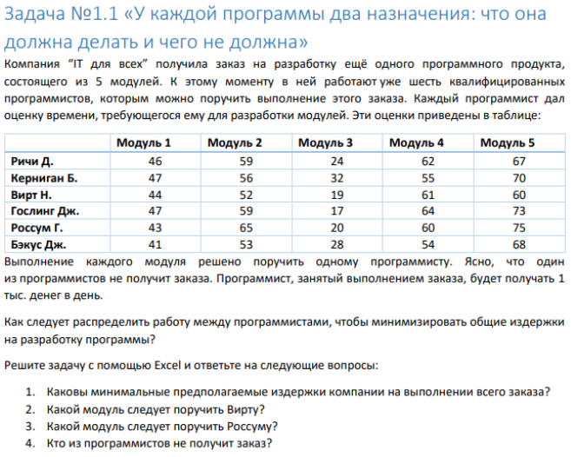

 |  |  |  |  |  |  | Т.к. программистов 6, а модулей 5 и над каждым модулем может работать 1 программист,
 |  |  |  |  |  |  | следует распределить 5 программистов по модулям, как отражено в таблице.

 |  |  |  |  |  |  | Минимальные издержки = 252
 |  |  |  |  |  |  | Вирт работает над Модулем 1
 |  |  |  |  |  |  | Россум работает над Модулем 4
 |  |  |  |  |  |  | Гослинг Дж. - останется без работы

